PD
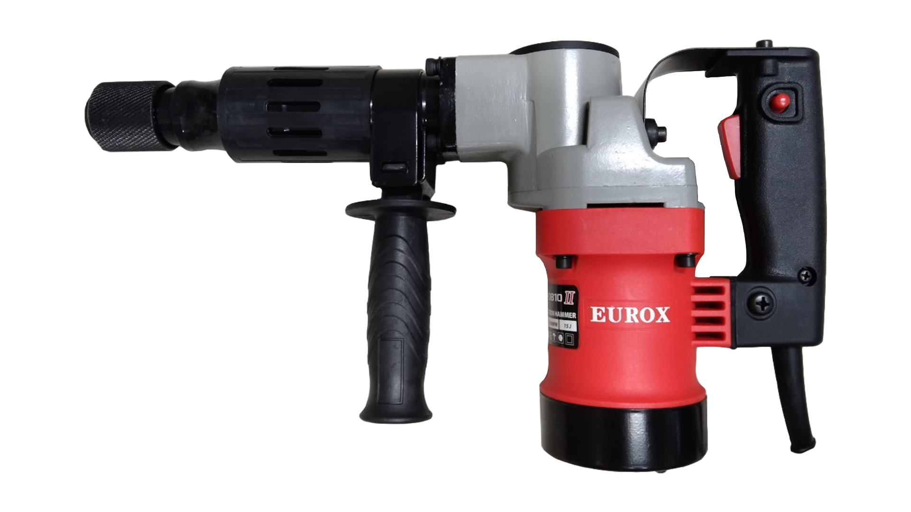
เลขที่ SKU : 05-001-635 วันที่ : 09/12/2023
1. ข้อมูลสินค้า |  |  |  | รูปสินค้า
ประเภท (กลุ่มหลัก) | เครื่องมือไฟฟ้า | ประเภท (กลุ่มรอง) | สว่านเจาะทำลาย
ชื่อภาษาไทย | สว่านเจาะทำลาย EUROX 0810 II | ชื่อภาษาอังกฤษ | ELECTRIC DRILL HM0810 II
รหัสสินค้า | 05-001-635 | Barcode | 8855852001130
สถานะสินค้า | M | รหัสทีมขาย
รุ่น (Model) |  | ยี่ห้อ | EUROX
สีตัวสินค้า | แดง - ดำ | สีของบรรจุภัณฑ์ | แดง - ดำ
ทำจากวัสดุ | เหล็ก | ประเทศผู้ผลิต | PRC
ผู้ผลิต | S52 สว่านไร้สาย2

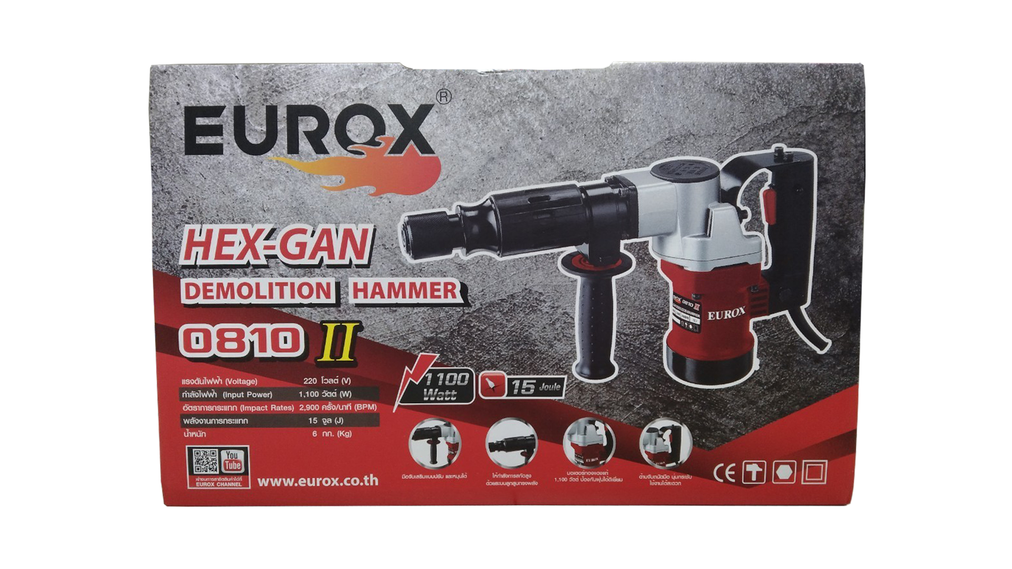
2. คุณสมบัติ |  |  |  | รูปบรรจุภัณฑ์
กำลังไฟฟ้า | 220 โวลต์ | แรงดันไฟฟ้า | 1,100 วัตต์
อัตรากระแทก | 2,900 ครั้ง/นาที | พลังงานกระแทก | 15 จูล
สายไฟยาว | 1.8 เมตร

3. รายละเอียดบรรจุภัณฑ์
ขนาดสินค้า (ซม.) | 42x10x23.5 (ไม่รวมบรรจุภัณฑ์) | น้ำหนักสินค้า (กก.) | 6 (ไม่รวมบรรจุภัณฑ์)
ขนาดกล่อง 1 (ซม.) | 50x12.5x32 | ขนาดบรรจุ (กล่อง) | 1 PCS
ขนาดกล่อง 2 (ซม.)
 |  | น้ำหนักรวมสินค้า (กก.) | 10
บาร์โค้ดกล่อง | 8855852001130 | ขนาดลัง (ซม.) | 52x27x34 | อุปกรณ์ภายในกล่อง
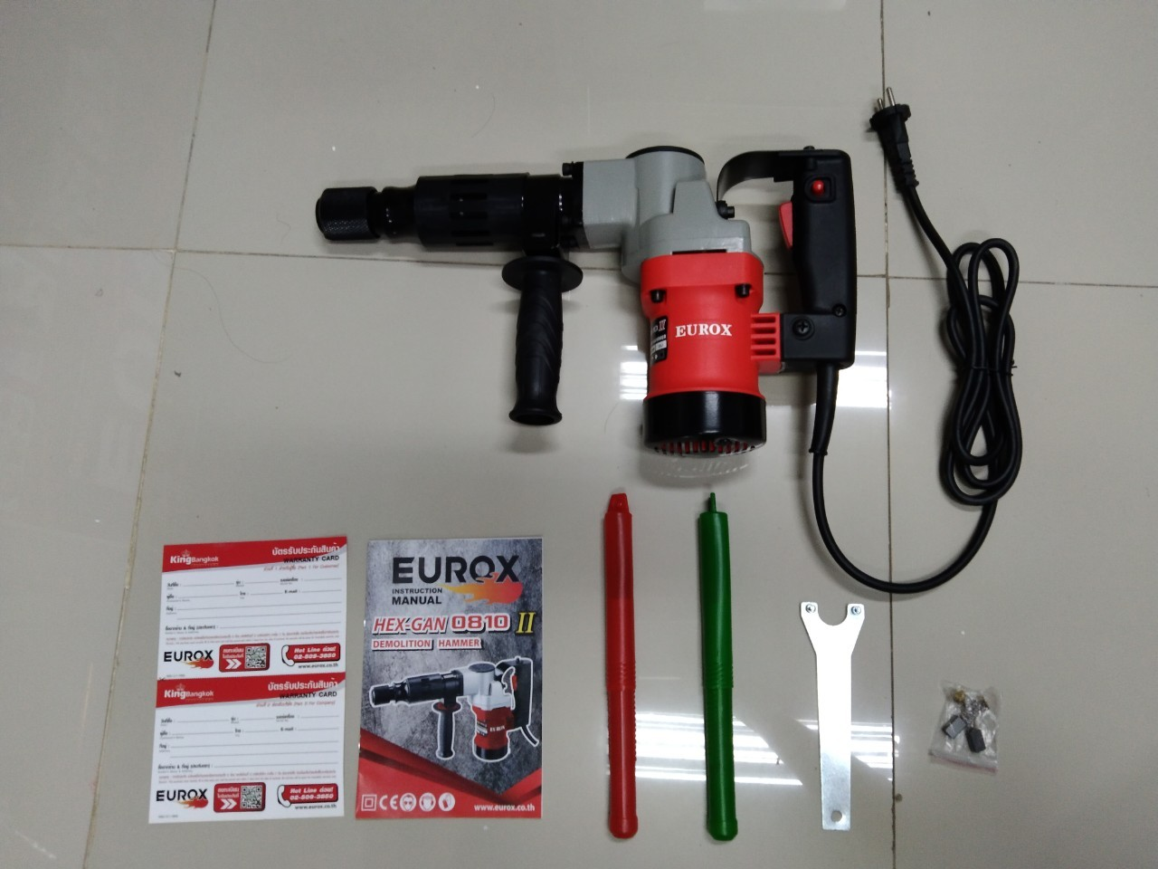
ขนาดบรรจุ (ลัง) | 2 | น้ำหนักลังรวมสินค้า (กก.)

4. อุปกรณ์ภายในกล่อง
- ดอกสกัดแหลม - ดอกสกัดแบน - คู่มือการใช้งาน - ใบรับประกัน 6 เดือน

5. วิธีการใช้งาน
ใช้สำหรับสกัดคอนกรีต

6. จุดเด่น จุดขาย ของสินค้า
- มือจับเสริมแบบปรับ และหมุนได้ - ให้กำลังการสกัดสูง ด้วยระบบลูกสูบทรงพลัง - มอเตอร์ทองแดงแท้ 1,100 วัตต์ ป้องกันฝุ่นได้ดีเยี่ยม - ด้ามจับถนัดมือ นุ่มกระชับ ใช้งานได้สะดวก |  |  |  | รูปลังสินค้า
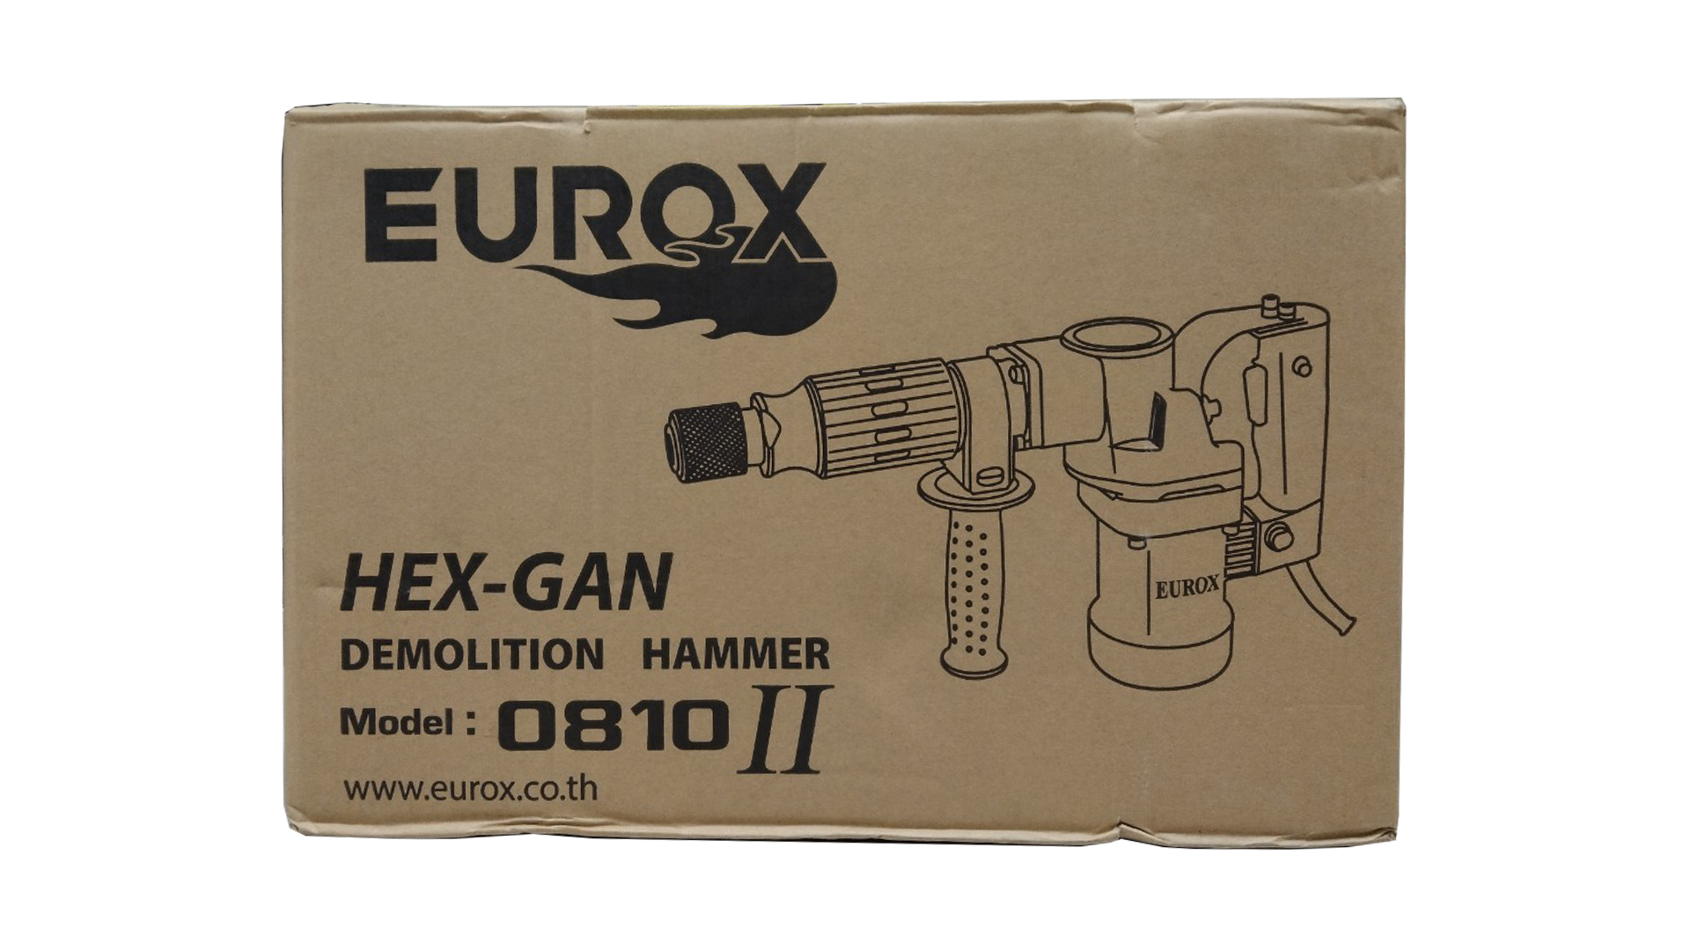
7. การรับประกัน
ระยะเวลารับประกัน (เดือน) | 6 ระบุ
ประเภทการรับประกัน | เครื่องมือไฟฟ้า
เงื่อนไขการรับประกัน | 1. บริษัทฯ จะบริการซ่อมและเปลี่ยนอะไหล่ โดยไม่คิดมูลค่าแก่สินค้าที่จัดจำหน่ายโดยบริษัทฯ ในกรณีที่ความเสียหายเกิดจากความผิดพลาดของโรงงานผู้ผลิต ภายในระยะเวลา 6 เดือน นับจากวันที่ซื้อ (ทั้งนี้ดูจากใบเสร็จรับเงินของทางร้านค้าที่สั่งซื้อและใบรับประกัน) 2. การรับประกันนี้ไม่รวมการชำรุดของวัสดุสิ้นเปลือง อุปกรณ์เสริม และของแถมในชุด 3. การรับประกันจะสิ้นสุดจากการใช้ผิดประเภท เช่น ถอด ซ่อม ดัดแปลง แก้ไขเปลียนสภาพไปจากเดิมโดยบุคคลภายนอก หรือการดูแลรักษาไม่ถูกต้องตามที่ระบุไว้ในคู่มือ 4. การรับประกันนี้ไม่รวมถึงค่าขนส่ง หากต้องการให้ บริษัทฯ บริการถึงที่จะมีค่าใช้จ่าย 5. ใบรับประกันนี้ใช้ได้เฉพาะเครื่องที่มีเบอร์เครื่องตรงกันเท่านั้น ไม่สามารถโอนให้ผู้อื่นได้ หากใบรับประกันหาย บริษัทฯ ขอสงวนสิทธิ์การไม่ออกใบรับประกันใหม่ในทุกกรณี

8. ข้อมูล สคบ.
ชื่อสินค้า | สว่านเจาะทำลาย EUROX 0810 II
ผลิตจากประเทศ | PRC
จัดจำหน่ายโดย | บริษัท คิงบางกอก อินเตอร์เทรด จำกัด |  |  | รูป Barcode

 | 541,543,545 ซอย 39/1 แขวงท่าแร้ง เขตบางเขน กรุงเทพมหานคร 10220
 | เลขประจำตัวผู้เสียภาษี: 0105545012035 สำนักงานใหญ่ | โทรศัพท์: 02-509-3850 | โทรสาร: 02-509-3856
บรรจุ | 1 ตัว/กล่อง
วิธีการใช้ | ใช้สำหรับสกัดคอนกรีต
คำเตือน | ขณะใช้งานหรือเลิกใช้งาน ควรเก็บอุปกรณ์ให้พ้นมือเด็กเพื่อความปลอดภัย
ราคา | ระบุ ณ จุดขาย
วันที่ผลิต

9. ข้อควรระวัง
คำเตือน | ขณะใช้งานหรือเลิกใช้งาน ควรเก็บอุปกรณ์ให้พ้นมือเด็กเพื่อความปลอดภัย
ข้อแนะนำในการใช้งาน | ห้ามใช้งานผิดประเภท

MK

เลขที่ SKU : 05-001-635 วันที่ : 09/12/2023
1. ข้อมูลสินค้า |  |  |  |  |  | รูปสินค้าตัวจริง
ประเภท (กลุ่มหลัก) | เครื่องมือไฟฟ้า |  | ประเภท (กลุ่มรอง) | สว่านเจาะทำลาย
ชื่อภาษาไทย | สว่านเจาะทำลาย EUROX 0810 II |  | ชื่อภาษาอังกฤษ | ELECTRIC DRILL HM0810 II
รหัสสินค้า | 05-001-635 |  | Barcode | 8855852001130
สถานะสินค้า | M |  | รหัสทีมขาย
รุ่น (Model) |  |  | ยี่ห้อ | EUROX
สีตัวสินค้า | แดง - ดำ |  | สีของบรรจุภัณฑ์ | แดง - ดำ
ทำจากวัสดุ | เหล็ก |  | ประเทศผู้ผลิต | PRC
ผู้ผลิต | S52 สว่านไร้สาย2

2. ราคาสินค้า |  |  |  |  |  | รูปแพ็คเกจตัวจริง
ราคาตั้ง | 4,533.00 บาท
ราคาปลีก | 3,400.00 บาท
ราคาส่ง (SEMI) | 2,720.00 บาท |  |  | GP | 41.59%
ราคาส่ง (S1) | 2,638.00 บาท | จำนวน | 2 ตัว | GP | 39.77%
ราคาส่ง (S2) | 2,586.00 บาท | จำนวน | 4 ตัว | GP | 38.56%
ราคาส่ง (S3) | 2,456.00 บาท | จำนวน | 6 ตัว | GP | 35.31%
ราคา (ผจก) | 0.00 บาท |  |  | GP | 0.00%
ราคาปลีก MT | 3,400.00 บาท |  |  | GP | 53.27%
ราคาส่ง MT | 2,720.00 บาท |  |  | GP | 41.59%
ต้นทุนปัจจุบัน 1,588.86 บาท |  |  | ต้นทุก Lot ที่ผ่านมา 1,476.91 บาท |  |  | รูปอุปกรณ์ภายในกล่องตัวจริง

3. โปรโมชั่น
ราคาปลีก | 3,400.00 บาท | จำนวน | 1 ตัว | GP | 53.27%
ราคาพิเศษ 1 | 1990.000 บาท | จำนวน | 1 ตัว | GP | 20.16%
ราคาพิเศษ 2 | 0.000 บาท | จำนวน | 0 ตัว | GP | 0.00%
ระยะเวลา | 01/01/2024 ถึง 01/04/2024
เป้าต่อเดือน
MT1 | 12 ตัว | MT2 | 34 ตัว | TT2 | 56 ตัว
ONL | 0 ตัว | OUL/TT1 | 12 ตัว
สถานะใหม่ | - |  |  |  |  | ใบโปร/ใบขาย
หมายเหตุการจัดโปร | -

4. ช่องทางการขายสินค้า
ช่องทางขาย
MT1 | [ ] | MT2 | [ ] | TT2 | [ ]
OUL/TT1 | [ ] | ONL | [ ]
ช่องทางลูกค้า
MT | [ ] | SEMI | [ ] | T2-T3 | [ ]
TN | [ ] | ONL | [ ] | TV | [ ]
อื่นๆ | [ ] ระบุ

5. VDO Utility
ไม่มีข้อมูล

